Def of Self-Promotion
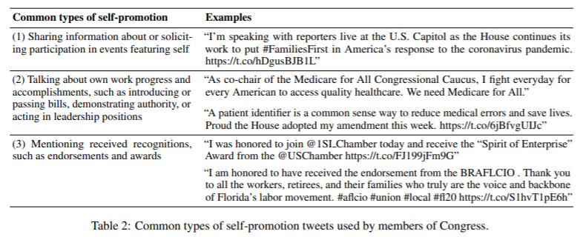

Further Types of Self-Promotion: | Example
(1) Talking about own works progress as a reflection of competence / political values | "I voted against Bill XYZ as I believe this spending is a waste for our country in such a time of need" (note a simple "I voted against bill XYZ" would not be self-promotion, simply a report of the person's vote)

